상품제안서
마이브렐라 그랜드 엣지 8K 자동 일자형 장우산 | 상품코드: F18069

 |  |  |  |  |  |  | 02-412-0044 | www.easy1.co.kr
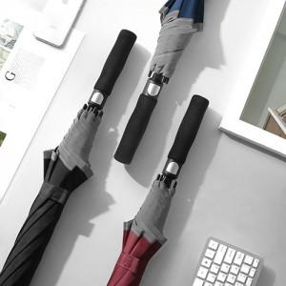

【상세/제작정보】 | 1400X940mm/ 8K/ 560g

【인쇄/포장옵션】 | 실크, 풀칼라 / 종이케이스

【공급단가】 | 수량 | 50~ | 100~ | 300~ | 500~ | 1,000~
*VAT별도 | 단가 | 10,800원 | 10,620원 | 10,350원 | 10,160원 | 9,900원

【상품 URL】 | http://www.easy1.co.kr/src/goods_detail.php?gdno=18069

